NOTAS

Ejemplos de validación de datos de Excel

Las siguientes hojas de cálculo tienen varios ejemplos de validación de datos completados, como se mencionó en el siguiente artículo en Support.Office.com:

Vea más en línea: Aplicar la validación de datos a celdas

A continuación se muestra cada hoja de cálculo junto con el tipo de validación de datos que encontrará

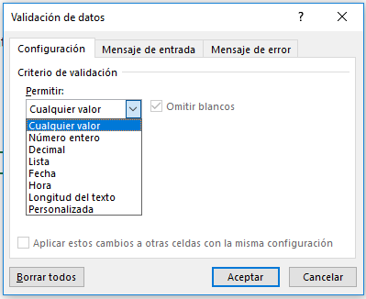
Hoja de cálculo | Tipo de validación de datos | • La validación de datos está limitada a las siguientes opciones:
Número entero | Limitar las entradas a números enteros
Decimal | Limitar las entradas a valores decimales (porcentajes)
Departamentos | Limitar selecciones a las opciones de lista
Tabla de centros de coste | Tabla de origen de lista de centros de coste
Presupuesto del centro de coste | Limitar selecciones a las opciones de lista de centros de coste
Fecha | Limitar las entradas a fechas dentro de un rango
Hora | Limitar las entradas dentro de un período de tiempo
Longitud del texto | Limitar las entradas a un determinado número de caracteres
Presupuesto de recursos humanos | Limitar las entradas a una cantidad máxima determinada
Productos | Requerir que las entradas cumplan determinadas directrices de texto
Comprobación de edad | Limitar las entradas por debajo de una cierta edad
Valores personalizados | Limitar las entradas solo a valores únicos (sin entradas repetidas)
Correo electrónico | Requerir que las entradas contengan el símbolo @

• Las celdas resaltadas como esta son para la entrada de datos:
Entrada aquí

Número entero
Clasificación
• Este ejemplo limita a los usuarios a las entradas entre 1 (mínimo) y 10 (máximo).
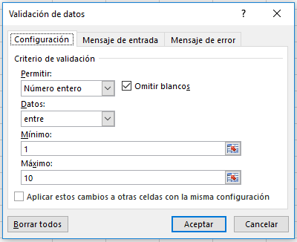
Validación de datos: limitar la entrada a un número entero
 |  | • Limitar la entrada a valores entre 1 y 10
Clasificación
7

Dependientes
• Este ejemplo limita a los usuarios a las entradas mayores o iguales al doble del valor de la celda A14. El valor mínimo se determina mediante una fórmula:
=2*A14
Número de dependientes | Deducciones
2 | 4

 |  | • Usar una fórmula para limitar una entrada
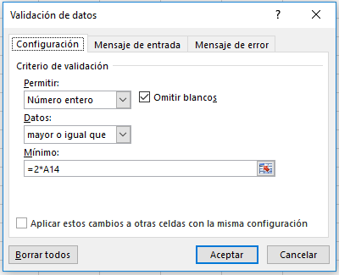

Vea más en línea: Aplicar la validación de datos a celdas

Decimal
Decimal
• Este ejemplo limita a los usuarios a un valor decimal (porcentaje) menor o igual a 3 %.
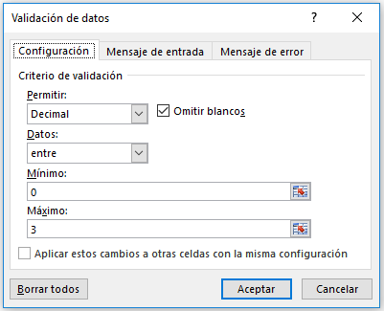
Validación de datos: limitar la entrada a un decimal
 |  |  | • Limitar la entrada a un valor decimal menor o igual a 3 %
Salario actual | Aumento por méritos | Nuevo salario
50,000 € | 3.0 % | 51,500 €

Vea más en línea: Aplicar la validación de datos a celdas

Departamentos
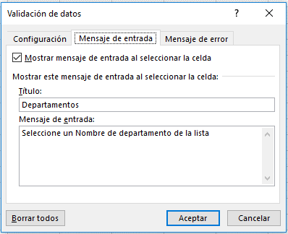
Pasos
1. Agregue los datos de lista y deles formato como una tabla (pestaña Inicio > Estilos > Dar formato como tabla).
2. No es necesario, pero puede dar un nombre a la tabla en la pestaña Herramientas de tabla: |el nombre de esta es "DepartmentTable". Esto le ayudará a realizar un seguimiento de varias tablas.
3. Agregue un rango con nombre a la lista, seleccionando el rango de la lista (A4:A10 en este caso) y después, desde la ficha, seleccione Administrador de nombres en la pestaña Fórmulas y especifique un nombre adecuado. El nombre de esta es "DepartmentList".
4. Seleccione la celda donde desea ubicar la lista de validación de datos (D4 en este caso) y vaya a la pestaña Datos > Validación de datos > Lista de permitidos > Origen > "= DepartmentList".
5. Agregue mensajes de Error y de Entrada según sea necesario.
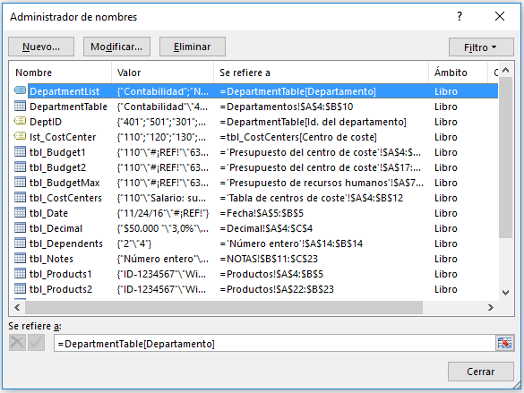
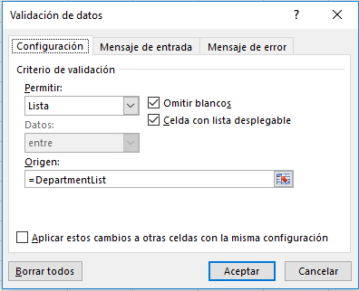
Lista de validación de datos con una tabla para un origen
 |  |  | • Usar el Administrador de nombres para crear y administrar los nombres definidos | • Crear su lista de validación de datos
Departamento | Id. del departamento | Departamento
Contabilidad | 401 | Ventas
Nóminas | 501
Recursos humanos | 301
Ventas | 201
Marketing | 601
Operaciones | 701
Ejecutivo | 101

Vea más en línea: Aplicar la validación de datos a celdas

 |  |  |  | • Agregar mensajes de error y entrada

Tabla de centros de coste
Tabla de Excel que se puede usar para un origen de lista de validación de datos

Centros de coste
• Use esta lista en el segundo ejemplo en la siguiente hoja de cálculo (Presupuesto de centro de coste).
• Se denomina "lst_CostCenter" en el Administrador de nombres (Fórmulas > Administrador de nombres).
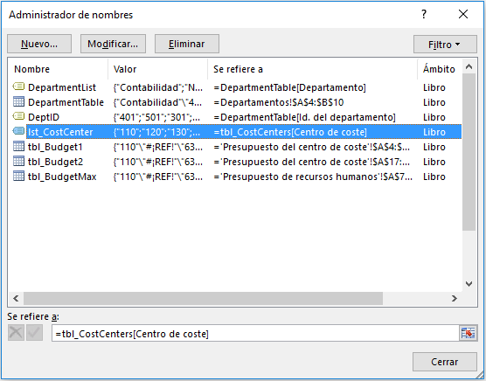
¿SABÍA QUE...?
• Si usa las tablas de Excel para su origen de lista de validación de datos, sus listas serán dinámicas, es decir, se ajustarán automáticamente al agregar o quitar elementos.
Centro de coste | Categoría | • Usar el Administrador de nombres para crear y administrar los nombres definidos
110 | Salario: sueldos regulares
120 | Salario: sueldos por hora
130 | Salario: comisión
140 | Salario: bonificación
150 | Salario: vacaciones
160 | Salario: baja por enfermedad
170 | Impuestos: federales
180 | Impuestos: estatales
190 | Impuestos: seguro estatal de incapacidad

Vea más en línea: Aplicar la validación de datos a celdas

Presupuesto del centro de coste
Centros de coste
• Este ejemplo limita a los usuarios a las entradas de Centro de coste comprendidas entre 100 y 999 del rango A4:A12.
• También puede consultar el siguiente ejemplo si desea usar la lista desde la hoja de cálculo de los centros de coste para configurar una selección de lista.
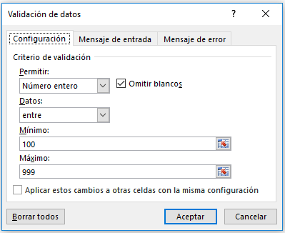
Validación de datos: limitar una lista a determinadas entradas
 |  |  |  |  | • Limitar los usuarios a entradas entre 100 y 999
Centro de coste | Categoría | Previsión del año actual | Presupuesto del próximo año | Desviación
110 | Salario: sueldos regulares | 63,578 | 60,000 | (3,578)
120 | Salario: sueldos por hora | 19,721 | 25,000 | 5,279
130 | Salario: comisión | 37,500 | 40,000 | 2,500
140 | Salario: bonificación | 12,605
150 | Salario: vacaciones | 28,391 | 30,000 | 1,609
160 | Salario: baja por enfermedad | 7,303 | 8,500 | 1,197
170 | Impuestos: federales | 44,985 | 50,000 | 5,015
180 | Impuestos: estatales | 20,287 | 21,000 | 713
190 | Impuestos: seguro estatal de incapacidad | 1,470 | 1,500 | 30

Validación de datos: usar la lista de centros de coste

Usar BUSCARV para devolver el nombre de categoría
• Tenga en cuenta el ejemplo de fórmula BUSCARV en ambas tablas que devuelve el nombre de categoría en función de la entrada/selección del centro de coste.
• Puede hacer clic en esta opción para obtener más información sobre BUSCARV.
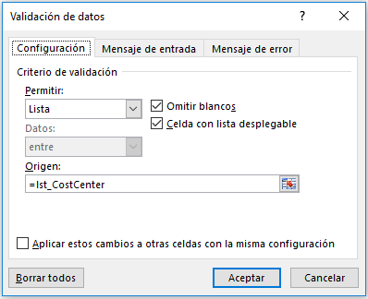
Centro de coste | Categoría | Previsión del año actual | Presupuesto del próximo año | Desviación
110 | Salario: sueldos regulares | 63,578 | 60,000 | (3,578) | • Usar la lista de centros de coste en su lugar
120 | Salario: sueldos por hora | 19,721 | 25,000 | 5,279
130 | Salario: comisión | 37,500 | 40,000 | 2,500
140 | Salario: bonificación | 12,605
150 | Salario: vacaciones | 28,391 | 30,000 | 1,609
160 | Salario: baja por enfermedad | 7,303 | 8,500 | 1,197
170 | Impuestos: federales | 44,985 | 50,000 | 5,015
180 | Impuestos: estatales | 20,287 | 21,000 | 713
190 | Impuestos: seguro estatal de incapacidad | 1,470 | 1,500 | 30

Vea más en línea: Aplicar la validación de datos a celdas

Fecha
Entradas de fecha
• Este ejemplo limita a los usuarios a introducir una fecha de inicio posterior a la de hoy mediante la función HOY() y una fecha de finalización posterior a la fecha de inicio.
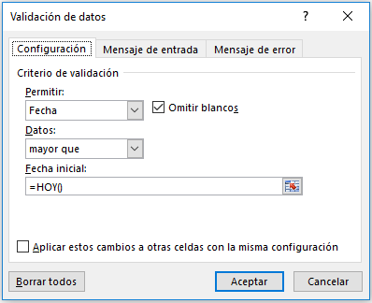
Validación de datos: limitar los usuarios solo a entradas de fecha
 |  | • Usar la opción de fecha para limitar la fecha de inicio
Solicitud de permiso
Fecha de inicio | Fecha de finalización
2017-02-07 | 2017-02-12

 |  | • Usar la opción de fecha para limitar la fecha de finalización

Vea más en línea: Aplicar la validación de datos a celdas

Hora
Entradas de tiempo
• Este ejemplo (celda C4) limita a los usuarios a escribir los valores de tiempo entre las celdas A4 y B4 (8:00 y 17:00).
• Tenga en cuenta que este ejemplo usa referencias a los valores en las celdas A4 y B4 en lugar de introducir los valores en el cuadro de diálogo Validación de datos. Es mucho más fácil actualizar esos valores cuando están en las celdas.
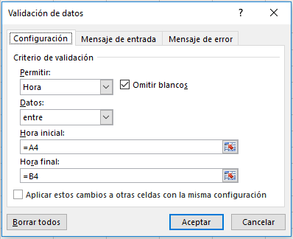
Validación de datos: limitar los usuarios solo a entradas de tiempo
 |  |  | • Usar las opciones de hora de inicio y finalización para limitar las entradas de tiempo
Hora de inicio | Hora de finalización | Hora de reunión
8:00:00 | 17:00:00 | 9:30:00

Vea más en línea: Aplicar la validación de datos a celdas

Longitud del texto
Limitar la longitud del texto
• Este ejemplo (celda A4) limita a los usuarios a entradas de texto de menos de 25 caracteres usando la opción de datos "menor o igual que".
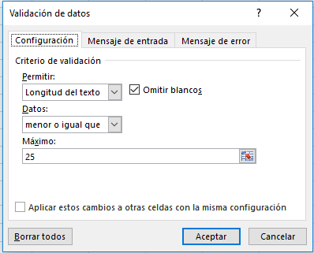
Validación de datos: limitar las entradas a una determinada longitud de texto
 | • Configuración de la longitud de texto
Escribir un texto de hasta 25 caracteres
Escribir una breve descripción

Vea más en línea: Aplicar la validación de datos a celdas

Presupuesto de recursos humanos
Validación de datos: limitar las entradas a un valor establecido

Limitar las entradas a un valor de conjunto
• Este ejemplo (celda D10) limita a los usuarios a una entrada de un número entero menor o igual al valor de la celda E4
• Tenga en cuenta que este ejemplo usa una referencia al valor en la celda E4 en lugar de introducir el valor en el cuadro de diálogo Validación de datos. Es mucho más fácil actualizar dicho valor cuando se encuentra en una celda.
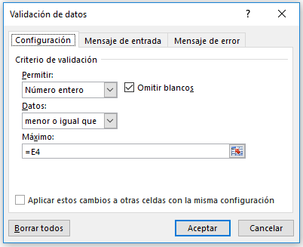
 |  |  |  |  | • Permitir una entrada de número entero limitada a un valor establecido
Entrada de presupuesto -- Recursos humanos |  |  | Presupuesto máximo | 65,000

Centro de coste | Categoría | Previsión del año actual | Presupuesto del próximo año | Desviación
110 | Salario: sueldos regulares | 63,578 | 60,000 | (3,578)
120 | Salario: sueldos por hora | 19,721 | 25,000 | 5,279
130 | Salario: comisión | 37,500 | 40,000 | 2,500
140 | Salario: bonificación | 12,605 | 25,000 | 12,395
150 | Salario: vacaciones | 28,391 | 30,000 | 1,609
160 | Salario: baja por enfermedad | 7,303 | 8,500 | 1,197
170 | Impuestos: federales | 44,985 | 50,000 | 5,015
180 | Impuestos: estatales | 20,287 | 21,000 | 713
190 | Impuestos: seguro estatal de incapacidad | 1,470 | 1,500 | 30

Vea más en línea: Aplicar la validación de datos a celdas

Productos
Opción personalizada para restringir una entrada de texto
• Este ejemplo usa la opción personalizada en las celdas del rango A4:A5.
• En este caso, el usuario solo puede especificar un Id. del producto que comience con el texto "ID-" y 9 o más caracteres totales mediante la fórmula:
=Y(IZQUIERDA(A4,3)="ID-";LARGO(A4) > 9)
• Otra opción sería usar un formato de número personalizado desde el cuadro de diálogo Aplicar formato a celdas (Ctrl + 1). Consulte el siguiente ejemplo.
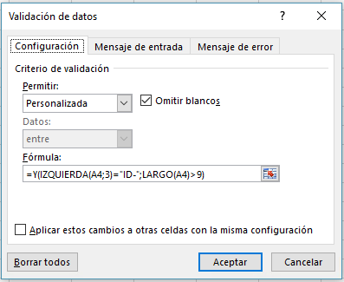
Validación de datos: opción personalizada con una fórmula para restringir una entrada de texto
 |  | • Opción personalizada para la entrada del Id. del producto
Id. del producto | Nombre del producto
ID-1234567 | Widget
ID-29876534 | Válvula Fetzer

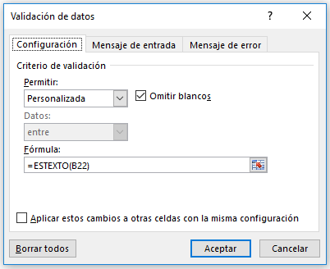
Opción personalizada para garantizar una entrada de texto
• Este ejemplo usa la opción personalizada en las celdas del rango B22:B23.
• En este caso, el usuario solo puede especificar un nombre del producto que sea texto, por lo que no puede ser solo numérico:
=ESTEXTO(B22)
Validación de datos: opción personalizada con una fórmula para asegurar una entrada de texto
 |  | • Opción personalizada para garantizar una entrada de texto (exclusivamente no numérico)
Id. del producto | Nombre del producto
ID-1234567 | Widget
ID-29876534 | Válvula Fetzer

Formato de número personalizado
• Otra opción para el Id. del producto sería usar un formato de número personalizado desde el cuadro de diálogo Aplicar formato a celdas (CTRL+1) para mostrar el texto "ID-" automáticamente y permitir que el usuario solo escriba los números del Id. del producto reales. Tenga en cuenta que el texto "ID-" no es realmente parte del Id. del producto, solo se muestra para usted.
• Formato personalizado: "ID-"#######
• Sin embargo, aún podría usar la validación de datos para limitar la longitud total de entrada de texto.
Formato de número personalizado |  | • Formato de número personalizado
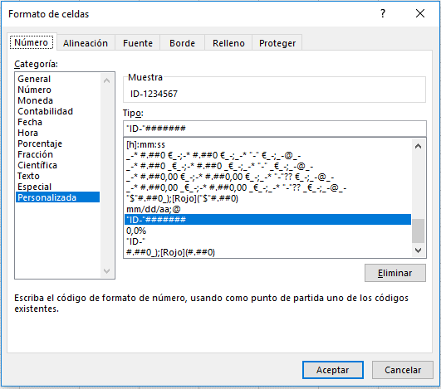
Id. del producto | Nombre del producto
ID-1234567 | Widget
ID-29876534 | Válvula Fetzer

Vea más en línea: Aplicar la validación de datos a celdas

Comprobación de edad
Opción personalizada
• Este ejemplo usa la opción personalizada en la celda B6 para determinar si un participante cumple un conjunto de requisitos de edad.
• En este caso, el usuario solo puede especificar una edad de empleado que sea mayor que 18 (esto se puede cambiar en la celda B4).
=SI(B6<=(HOY()-(365*B4));VERDADERO;FALSO)
• Esta fórmula usa argumentos VERDADERO/FALSO para evaluar las entradas. Si la condición es VERDADERO, entonces la validación de datos le permite que se confirme la entrada, en caso contrario, se rechazará.
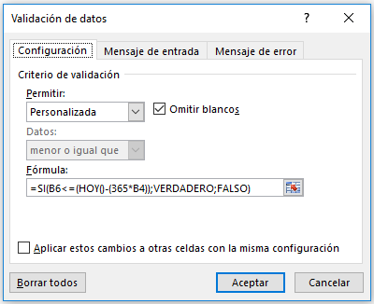
Validación de datos: Formato personalizado para verificar el requisito de edad
 |  | • Opción personalizada para comprobar el requisito de edad
¿El participante cumple el requisito de edad?
Límite de edad: | 18
La fecha de nacimiento debe ser anterior a la siguiente: | 1999-02-11
Fecha de nacimiento: | 1996-01-15
Edad actual: | 21.08

Vea más en línea: Aplicar la validación de datos a celdas

Valores personalizados
Validación de datos: opción personalizada para garantizar entradas únicas exclusivamente

Opción personalizada: entradas únicas exclusivamente
• Este ejemplo usa la opción personalizada para las celdas del rango A4:A12
• En este caso, el usuario solo puede especificar un valor que aún no se haya especificado en el rango.
= CONTAR.SI($A$4:$A$12;A4) = 1
• Esta fórmula cuenta el número de veces que se ha hecho cada entrada y solo lo permitirá si se ha insertado una vez (único), de lo contrario, la validación de datos lo rechazará.
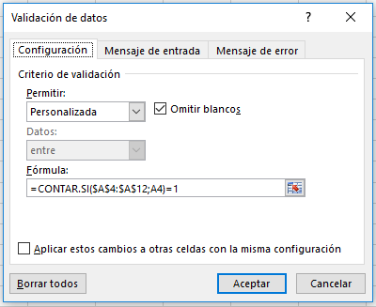
Lista única | • Opción personalizada para garantizar entradas únicas exclusivamente
1
2
3
4
5
6
7
8
9

Vea más en línea: Aplicar la validación de datos a celdas

Correo electrónico
Validación de datos: opción personalizada para la validación de direcciones de correo electrónico
Opción personalizada: validación de correo electrónico
• Este ejemplo (celda A4) usa la opción personalizado para validar una entrada de dirección de correo electrónico.
• En este caso, el usuario solo puede especificar un valor que incluye el símbolo @ para una dirección de correo electrónico. No es un método de validación perfecto, pero debería funcionar en la mayoría de los casos.
=ESNUMERO(ENCONTRAR("@";A4))
• Esta fórmula usa la función ENCONTRAR para buscar el símbolo @ en la entrada de texto. Si se usa, ENCONTRAR devolverá un número, que es la posición del símbolo @ en la cadena de texto y permite que pase la entrada. Si no se usa el símbolo @ , la fórmula devolverá un error, que ESNUMERO forzará a la validación de datos a rechazar.
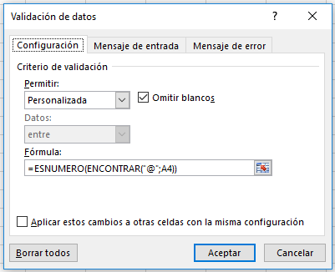
Dirección de correo electrónico | • Opción personalizada para la validación de direcciones de correo electrónico
pedro@msn.com

Vea más en línea: Aplicar la validación de datos a celdas

